Лист1
 |  |  |  | Приложение № 1 к документации
 |  | СПЕЦИФИКАЦИЯ
 |  | Поставщик обязуется по заданию Заказчика поставить следующий Товар и передать в установленнные сроки Заказчику

 | Тип объекта закупки: товар
 | Наименование объекта закупки: Поставка мебель офисная
 | Информация о требованиях к гарантийному обслуживанию товара: не менее 12 месяцев с даты приемки заказчиком товара в полном объеме. Требования к гарантии производителя товара: Гарантийный срок поставщика и(или) производителя не менее 12 месяцев с момента передачи Товара Заказчику и подписания Заказчиком Акта приема-передачи Товара, в 100% объеме. Гарантийный срок на Товар должен соответствовать гарантийным требованиям, предъявляемым к такому виду товарам, и должен подтверждаться документами от производителя (Поставщика). Гарантия качества Товара должна распространяться на все составляющие и комплектующие его части. Предоставление гарантии осуществляется вместе с поставкой Товара. Срок на который предоставляется гарантия: не менее 12 месяцев с даты приемки заказчиком товара в полном объеме.
№№п | Уточняющий код ОКПД2 для выбранной позиции КРТУ) | Наименование товара (Допускается указание Заказчиком на товарный знак при условии сопровождения такого указаания словами "или эквивалент" | Наименование характеристики | Значение характеристики (показатели товара) | единица измерения | Кол-во | Цена за единицу товара, руб | Сумма, руб
 |  |  | Требования к качеству, техническим и функциональным характеристикам (потребительским свойствам) товара
1 | 31.01.12.190 | Стол письменный на металлических опорах | размер | 100х60х70 | шт | 4
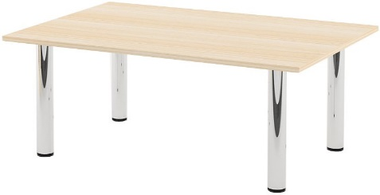
 |  |  | материал | опоры- металл хром, высота регулируется. Столешница -ЛДСП, толщина - 22 мм, цвет - дуб молочный
 |  |  | Требования к качеству, техническим и функциональным характеристикам (потребительским свойствам) товара
2 | 31.01.12.190 | 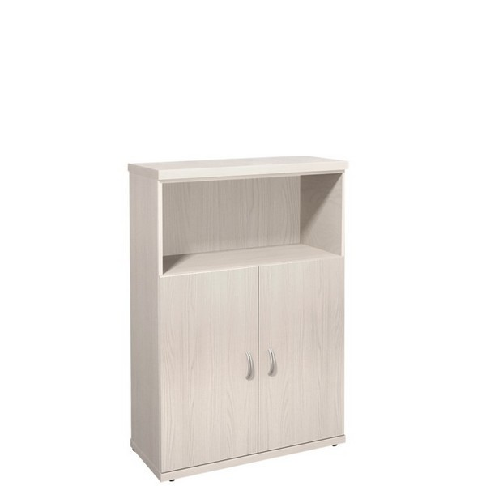 Шкаф средний с открытой полкой | размер | 854х 424х 1274 мм | шт | 1
 |  |  | материал | ЛДСП, цвет - дуб молочный

3 | 31.01.12.190 | 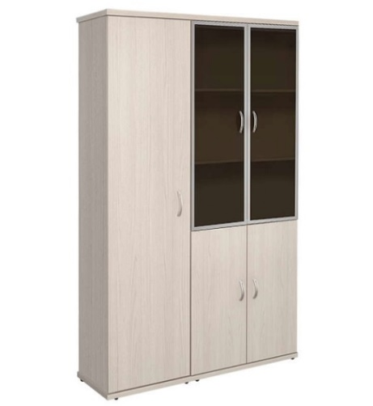 Шкаф высокий | Требования к качеству, техническим и функциональным характеристикам (потребительским свойствам) товара |  | шт | 1
 |  |  | размер | 1404х 424х2066
 |  |  | материал | ЛДСП, цвет - дуб молочный

4 | 31.01.12.190 | 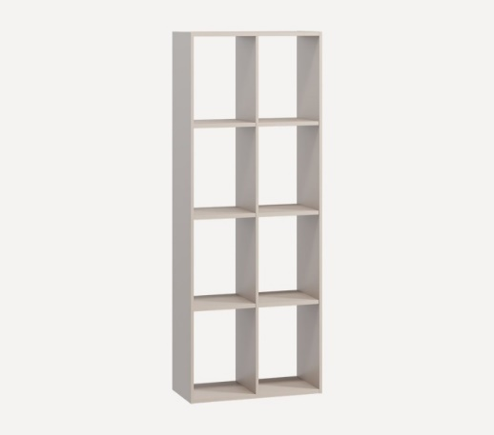 Стеллаж | Требования к качеству, техническим и функциональным характеристикам (потребительским свойствам) товара |  | шт | 1
 |  |  | размер | 150х 70 х 35
 |  |  | материал | ЛДСП, цвет - дуб молочный

 |  |  | Требования к качеству, техническим и функциональным характеристикам (потребительским свойствам) товара
5 | 31.01.12.190 | 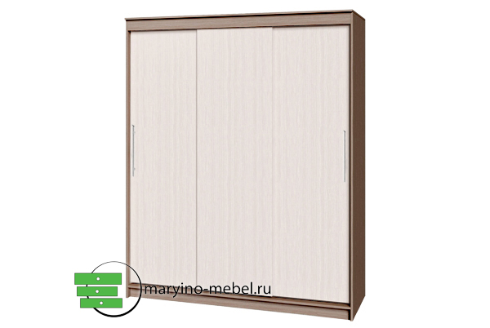 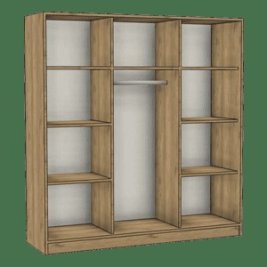 Шкаф- купе трехстворчатый | размер | 190 х 50х 250 | шт | 1

 |  |  | материал | ЛДСП, цвет - дуб молочный
 |  |  | тип дверей | раздвижные
 |  |  | кол- во дверей | 3
6 | 31.01.12.190 | 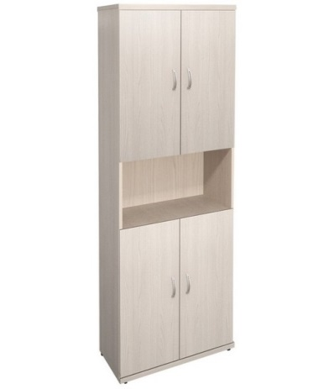 Шкаф с отрытой полкой | Требования к качеству, техническим и функциональным характеристикам (потребительским свойствам) товара |  | шт | 1
 |  |  | размер | 85 х 40 х 220
 |  |  | материал | ЛДСП, цвет - дуб молочный

 |  | Гарантия на поставляемый товар не менее 12 месяцев с момента поставки товара и подписания товарной накладной/УПД Заказчиком

